Hoja1
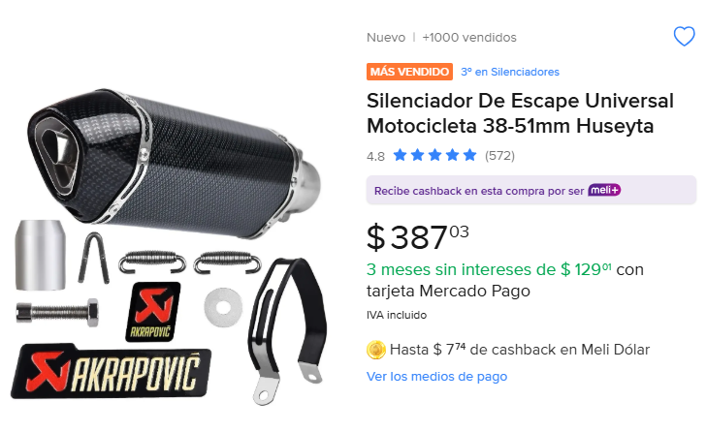
Cantidad | Costo | Importa | Llegaron completos y sin detalles? | Total
1 | 387 | 387 |  | 7781
 |  |  | SI LLEGO Y SIN DETALLES

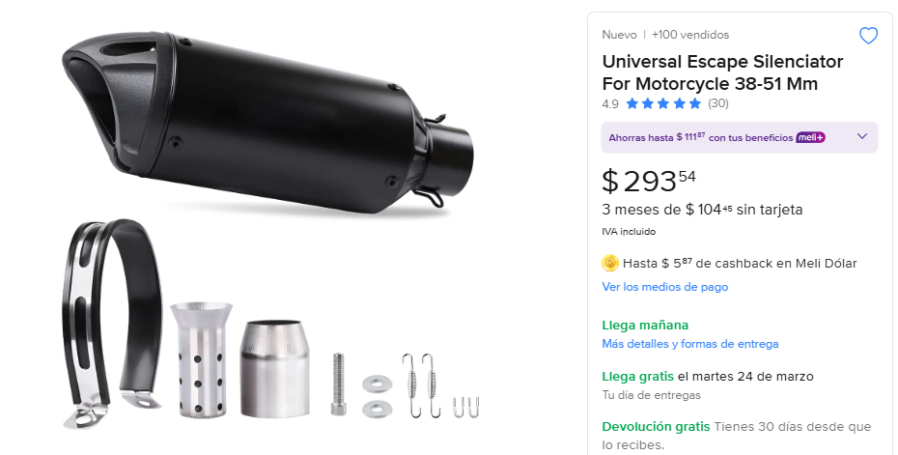
2 | 293 | 586 | SI LLEGO COMPLETO SIN DETALLES

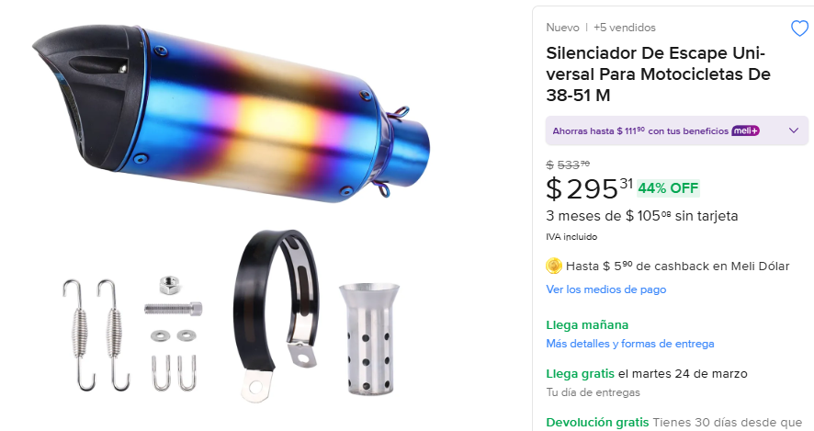
1 | 295 | 295

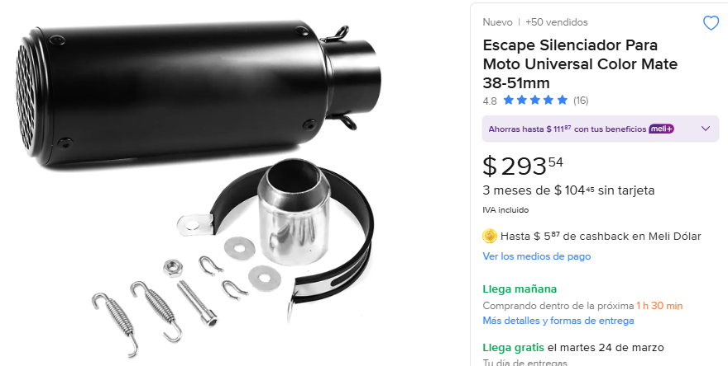
1 | 293 | 293


1 | 751 | 751 | SI LLEGO COMPLETO SIN DETALLES

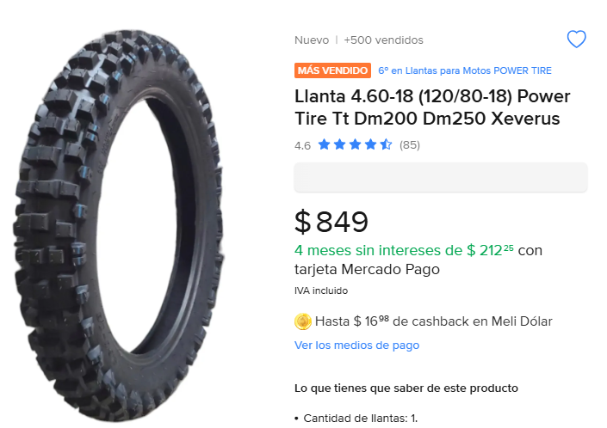
1 | 849 | 849

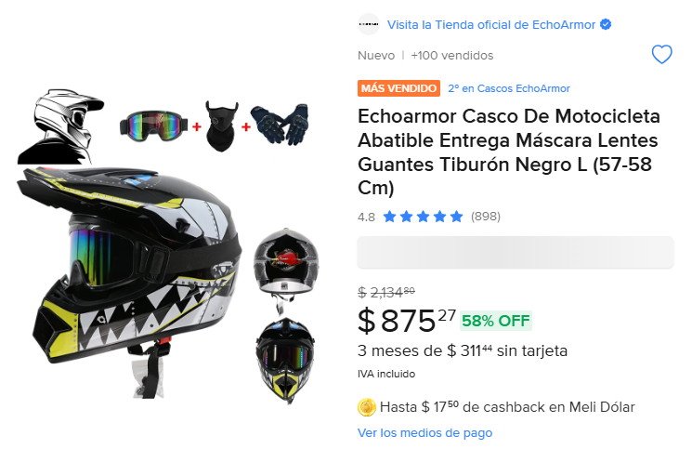
1 | 875 | 875 | SI LLEGO COMPLETO Y SIN DETALLES

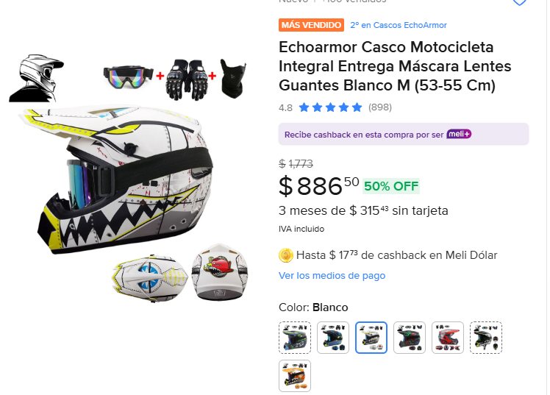
1 | 886 | 886 | SI LLEGO COMPLETO Y SIN DETALLES

1 | 886 | 886 | SI LLEGO COMPETO Y SIN DETALLES
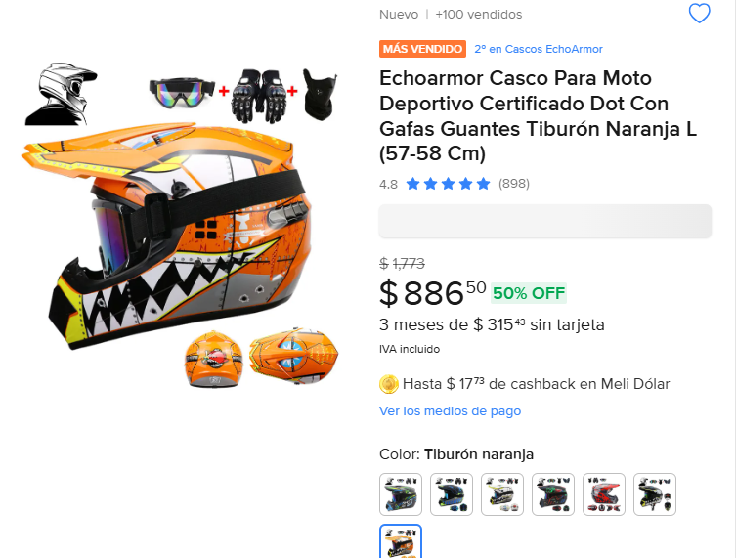

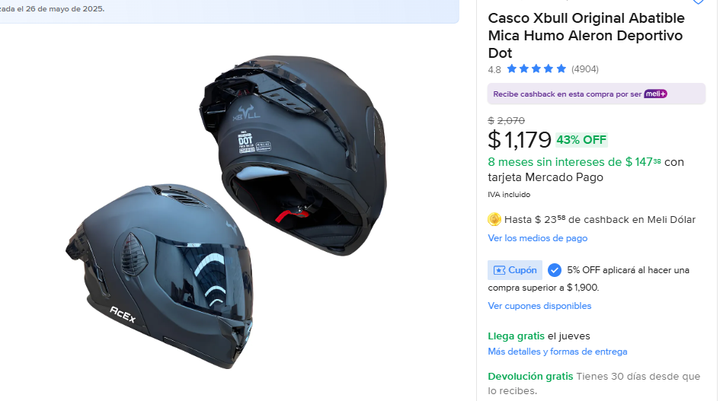
1 | 1179 | 1179 | SI LLEGO COMPLETO Y SIN DETALLES

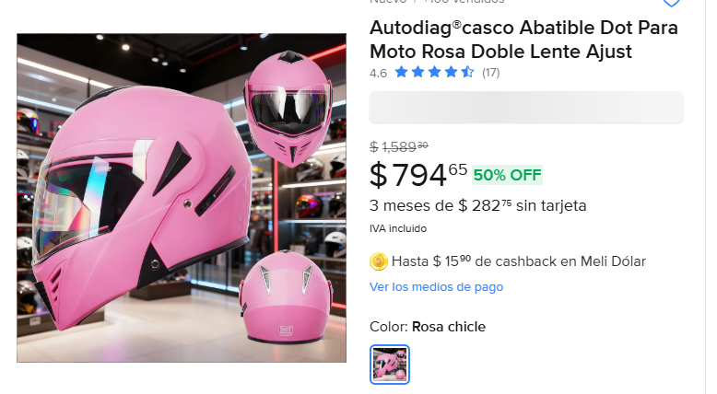
1 | 794 | 794 | SIM LLEGO COMPLETO Y SIN DETALLES

